상품제안서
씽크웨이 세상깨끗한 물분사형 물걸레 청소기 TA-MV9 | 상품코드: F22436

 |  |  |  |  |  |  | 02-412-0044 | www.easy1.co.kr
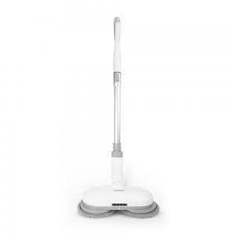

【상세/제작정보】

【인쇄/포장옵션】 | 스티커 / 포장불가능

【공급단가】 | 수량 | 10~ | 50~ | 100~ | 300~ | 500~
*VAT별도 | 단가 | 145,800원 | 140,400원 | 135,000원 | 129,600원 | 126,360원

【상품 URL】 | http://www.easy1.co.kr/src/goods_detail.php?gdno=22436

